养成系统
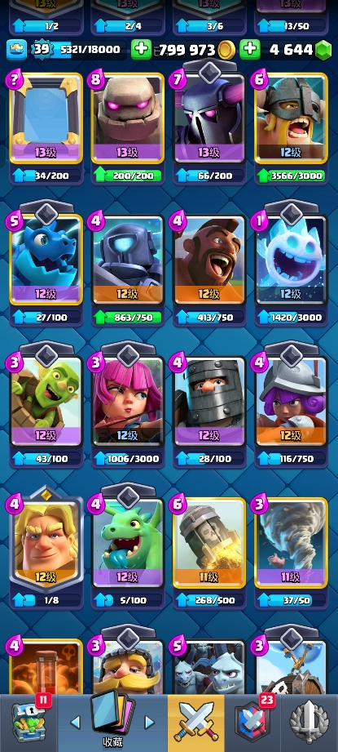
养成系统
皇室战争中的养成内容主要是卡牌等级养成和账号等级养成

一、卡牌等级养成

1.卡牌升级需要一定数量的卡牌碎片，所需碎片数量与卡牌的品质和等级有关
 | （1）同等级时看品质
 | 品质 | 普通 | 稀有 | 史诗 | 传说
 | 数量单位 | 千 | 百 | 十 | 个
 | （2）同品质时看等级
 | 等级越高所需碎片数量越多

2.如何获取卡牌碎片
 | 卡牌品质越高宝箱爆出的概率就越小
 | 充值 | 直接购买卡牌或者宝箱
 | 每日任务 | 完成每日任务可以获得奖励
 | 对战 | 对战有概率获得不同品质宝箱，品质越高奖励越好
 | 限时活动 | 参与限时活动可以获得奖励
 | 部落支援 | 部落成员可以互相赠送卡牌

 | 收集足够的卡牌碎片后就可以花费金币和碎片来升级卡牌了

3.升级卡牌的好处
 | （1）卡牌等级越高数值越高，在和其他玩家对战时，拥有高等级卡牌的玩家获胜概率更大，得分更多，更容易获得更多资源，正向促进养成卡牌
 | （2）养成高等级卡牌可以满足玩家的成就感，增加玩家粘性

二、账号等级养成

1.如何升级账号
 | 升级卡牌或者给部落成员捐赠卡牌可以获得经验，达到一定经验可以升级账号等级

2.升级账号的好处
 | （1）账号升级后会给玩家大量的资源和奖励，比如金币、卡牌碎片，宝箱等；
 | （2）账号等级=玩家皇家塔的等级，等级越高数值越高，获胜概率越大。

3.等级养成的弊端
 | （1）同等级间的卡牌数值是较为平衡的，但是高等级卡牌拥有更多数值，当玩家卡牌等级差距过大时，会出现严重的不平衡，此时游戏的策略性和博弈点会被弱化；
 | （2）对新手玩家不友好，一般情况老玩家的等级更高，新手容易因为被“等压”而丧失游戏乐趣。

4.该游戏的应对方案
 | （1）优化匹配机制，让段位更接近、等级更接近的玩家匹配在一起，避免严重的不平衡对局；
 | （2）提供新手福利，设置等级上限，等级越高升级所需的资源也越多，低等级升级容易，高等级升级困难，这样可以避免等级差距过大；
 | （3）额外设置挑战赛模式，该模式规定所有卡牌和皇家塔等级为11级。

收集系统
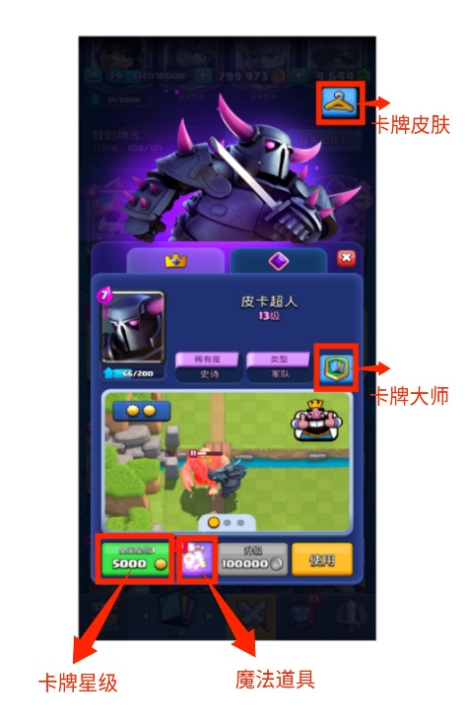
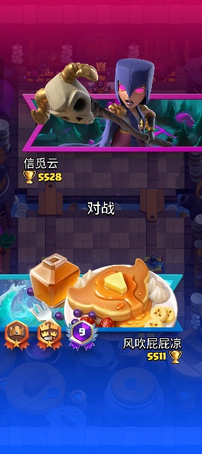
收集系统

 | 收集类型 | 介绍 | 获取方式
1 | 解锁/获得卡牌 | 包括军队、建筑和法术卡牌 | 玩家对战可以获得奖杯（赢加输减），每达到一个杯数就可以解锁/获得不同的卡牌、金币/钻石购买、限时活动、充值
2 | 卡牌大师勋章 | 通过完成卡牌任务而获得的勋章 | 玩家在对战中完成卡牌大师的任务即可获得，比如使用某张卡100次，造成多少伤害等
3 | 皇室星级 | 给卡牌单位添加特效 | 消耗星级点数给卡牌升星，卡牌和账号升级可以获得星级点数
4 | 卡牌皮肤 | 给卡牌单位的皮肤 | 充值
5 | 皇家塔皮肤 | 皇家塔的个性装扮 | 充值、参加限时活动
6 | 玩家战旗装饰 | 对战开始时展示的个性装扮 | 可以从宝箱、任务、活动中获取
7 | 魔法物品 | 养成卡牌的特殊道具 | 可以从宝箱、任务、活动中获取，钻石购买
8 | 联赛勋章 | 完成成就获得的勋章 | 冲刺天梯榜，通过挑战赛，完成成就
9 | 表情库 | 对战中可以使用的个性表情 | 充值、限时活动、钻石购买

法术卡牌配置表
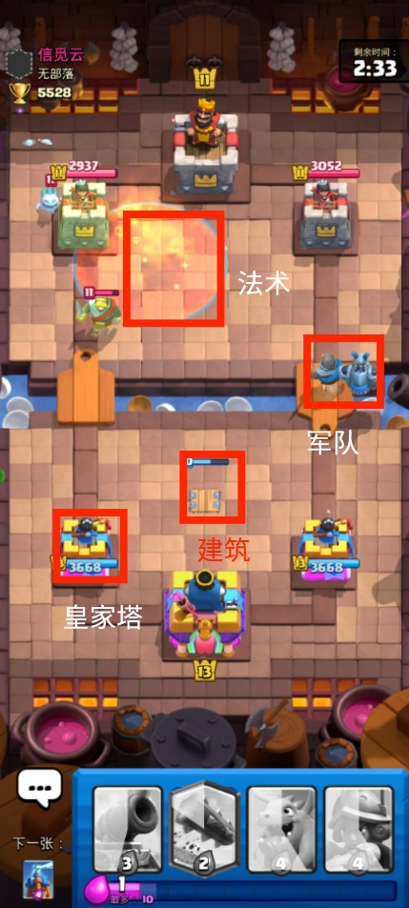
法术卡牌

卡牌id | 品质 | 费用 | 效果
镜像法术 | 史诗 | n+1 | 在手牌中复制上一张使用的卡牌，使其等级+1但费用+1
电击法术 | 普通 | 2 | 2.5范围造成192伤害，对塔58，并使其眩晕0.5s
大雪球 | 普通 | 2 | 2.5范围造成179伤害，对塔54，并造成击退和3s减速
野蛮人滚筒 | 史诗 | 2 | 2.6宽度、4.5射程造成240伤害，并产生一个野蛮人，只可在我方半场使用，不能对空
复仇滚木 | 传奇 | 2 | 3.9宽度、10.1射程造成268伤害，只可在我方半场使用，不能对空
狂暴法术 | 史诗 | 2 | 3范围内友方单位提速30%，持续4.5s，范围伤害179，对塔54
万箭齐发 | 普通 | 3 | 3.5范围内造成366伤害，对塔93
哥布林飞桶 | 史诗 | 3 | 投出3个哥布林，在一段时间后落地
地震法术 | 稀有度 | 3 | 3.5范围，持续3s，每秒造成81，对塔53，对建筑283，减速敌军50%，不能对空
皇家速递 | 普通 | 3 | 范围3，一段时间后落地造成437，并生成一个皇家卫队，只可在我方半场使用
飓风法术 | 史诗 | 3 | 5.5范围，造成84，对塔27，时长1s将敌方往中心吸
克隆法术 | 史诗 | 3 | 范围3，克隆范围内的友军，生命值为1
火球 | 稀有度 | 4 | 2.5范围，688伤害，对塔207
冰冻法术 | 史诗 | 4 | 3范围，115伤害，对塔35，冻结所有敌方单位4s
毒药法术 | 史诗 | 4 | 3.5范围，对敌方每秒92，对塔23，减速15%，持续8s
骷髅召唤 | 传说 | 5 | 4范围内没0.5s产生1个骷髅兵，持续9s
火箭 | 稀有度 | 6 | 2范围内造成1484伤害，对塔371
雷电法术 | 史诗 | 6 | 3.5范围内血量最高的三个敌方单位造成1057，对塔286，眩晕0.5s

卡牌设计浅析
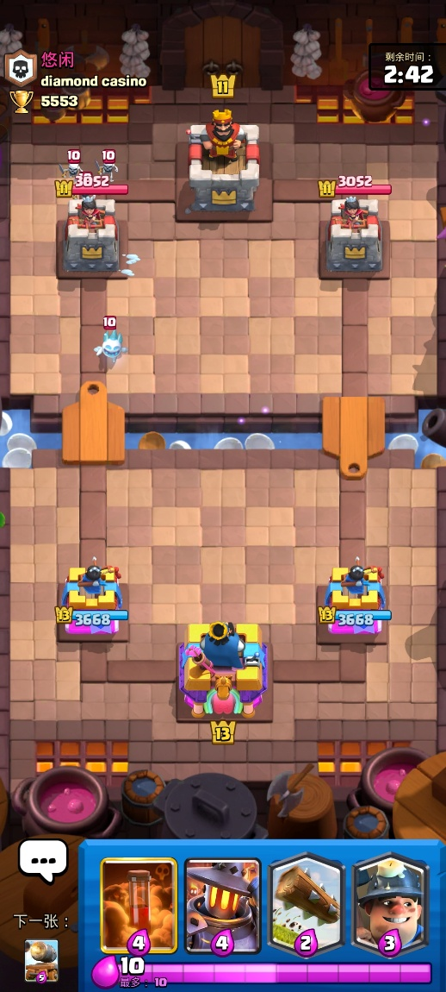
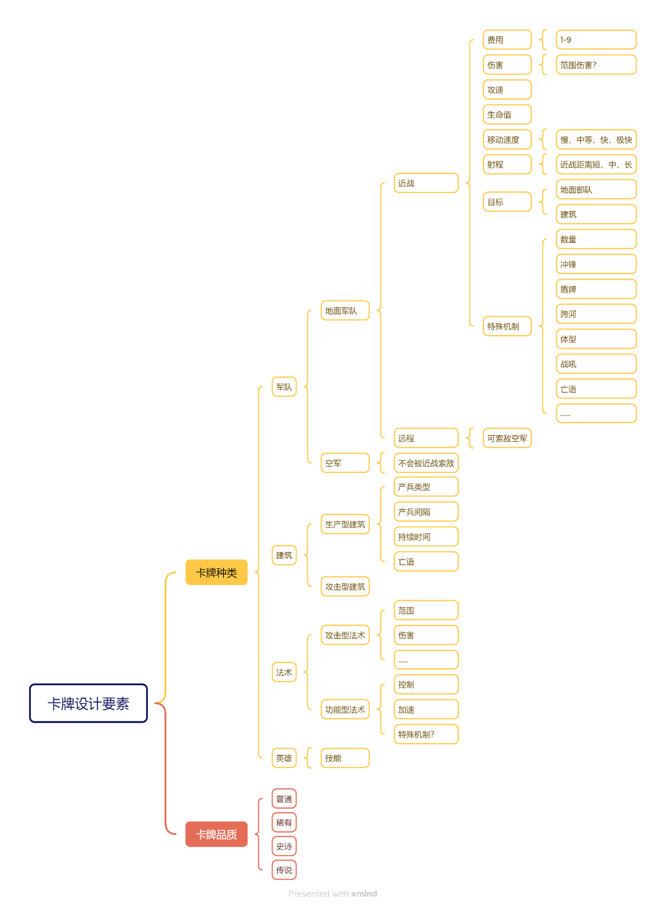
 | 卡牌玩法分析：
卡牌设计要素分析图：
 |  | 游戏核心玩法
 |  |  | 简单概括 | 玩家自选8张卡牌组成卡组，在规定的时间内制定策略、部署卡牌、进攻防御，最终拆掉对方皇家塔取得胜利。

 |  |  | 胜利条件
 |  |  |  | （1）在时间结束前拆掉对方国王塔，直接胜利；
 |  |  |  | （2）3min结束时双方剩余的皇家塔数量一样，则进入加时赛，此时只需拆掉一座皇家塔即可胜利；
 |  |  |  | （3）加时赛结束时皇家塔数量仍然持平，则皇家塔剩余血量高的获胜；

 |  |  | 机制玩法
 |  |  |  | （1）圣水机制：每秒获得1滴圣水，最多储存10滴，使用卡牌要消耗对应的圣水；
 |  |  |  |  | 倒计时 | 3min-1min | 1min-0 | 加时赛2min
 |  |  |  |  | 圣水速度 | 1倍 | 2倍 | 2倍

 |  |  |  | （2）构建卡组：考虑卡组定位和卡组费用
 |  |  |  |  | 一般情况下，卡组里不同卡牌的定位如下：

 |  |  |  |  |  | 拆塔核心 | 进攻对方皇家塔
 |  |  |  |  |  | 地面近战 | 配合核心进攻、阻挡对面进攻
 |  |  |  |  |  | 对空单位 | 应对对方空军
 |  |  |  |  |  | 法术 | 配合核心进攻、消灭对方后排
 |  |  |  |  |  | 后排远程 | 提供单体或者AOE输出
 |  |  |  |  |  | 杂毛部队 | 消耗对方、阻挡对面进攻
 |  |  |  |  |  | 建筑 | 阻挡对面进攻

 |  |  |  |  | 考虑好卡牌定位后，要规划合适的卡组费用，费用太低性能不强，费用太高卡牌卡手

 |  |  |  | （3）对局博弈：如何取得优势
 |  |  |  |  | 经济优势 | 在相同情况下，双方获得的圣水是一样多的，但是如果我们能用低费用卡解决对面的高费用卡
 |  |  |  |  |  | 甚至不用卡牌防守，那我们就相当于赚了几费，此时经济就拉开了

 |  |  |  |  | 血量优势 | 在关键时刻花费大量圣水保证血量健康，可以取得短暂优势

 |  |  |  | （4）卡牌平衡性（同级之间）
 |  |  |  |  | 1.各类卡牌之间有可闭环的克制链，每种卡牌都存在应对办法，不存在无敌的卡牌
 |  |  |  |  |  | 比如：杂毛>单体攻击单位>AOE攻击单位>杂毛
 |  |  |  |  |  |  | …
 |  |  |  |  | 2.卡牌费用与数值相匹配，比如伤害型法术的伤害略高于小于或等于其费用的远程卡牌的生命值（除部分特殊机制卡牌）
 |  |  |  |  |  | 即伤害型法术一直可以秒杀低于其费用的远程后排型或者杂毛型卡牌

 |  |  |  |  | 验证：在军队和建筑卡牌配置表中进行筛选操作
 |  |  |  |  | 能被3费万箭齐发（366）秒杀的卡牌 |  |  |  | 能被4费火球（688）秒杀的卡牌 |  |  | 能被6费火箭（1484）秒杀的卡牌
 |  |  |  |  |  | 卡牌id | 费用 | 生命值 | 卡牌id | 费用 | 生命值 | 卡牌id | 费用 | 生命值
 |  |  |  |  |  | 骷髅兵 | 1 | 81 | 骷髅墓碑 | 3 | 529 | 戈仑冰人 | 2 | 1315
系统循环图： |  |  |  |  |  | 烈焰精灵 | 1 | 230 | 骷髅气球 | 3 | 532 | 加农炮 | 3 | 824
 |  |  |  |  |  | 雷电精灵 | 1 | 230 | 寒冰法师 | 3 | 688 | 重甲亡灵 | 3 | 837
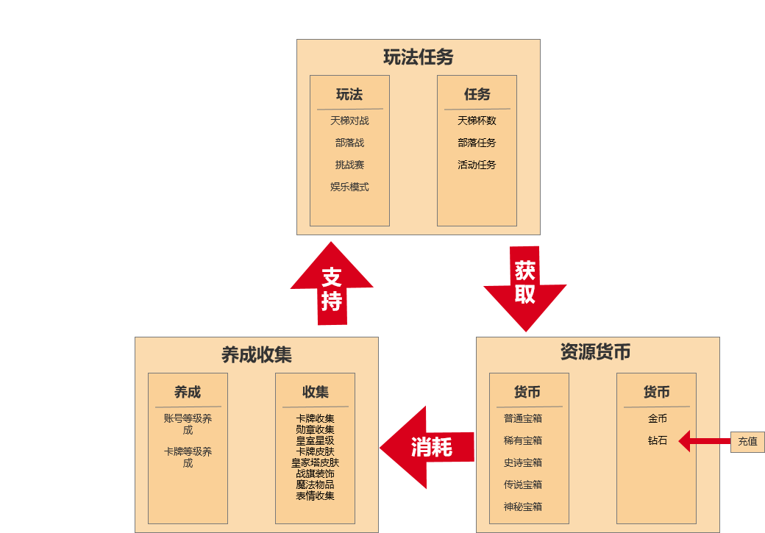
 |  |  |  |  |  | 冰雪精灵 | 1 | 230 | 骷髅飞龙 | 4 | 560 | 矿工 | 3 | 1210
 |  |  |  |  |  | 治疗精灵 | 1 | 230 | 飞行器 | 4 | 614 | 幽灵 | 3 | 1210
 |  |  |  |  |  | 哥布林 | 2 | 202 | 电机车小队 | 4 | 482 | 寒冰法师 | 3 | 688
 |  |  |  |  |  | 哥布林投矛手 | 2 | 133 | 神箭游侠 | 4 | 529 | 幻影刺客 | 3 | 906
 |  |  |  |  |  | 炸弹兵 | 2 | 304 | 女巫婆婆 | 4 | 529 | 渔夫 | 3 | 870
 |  |  |  |  |  | 攻城炸弹人 | 2 | 330 | 野蛮人 | 5 | 670 | 火枪手 | 4 | 721
 |  |  |  |  |  | 弓箭手 | 3 | 304 | 皇家卫队 | 7 | 547 | 迷你皮卡 | 4 | 1433
 |  |  |  |  |  | 骷髅守卫 | 3 | 81 |  |  |  | 哥布林小屋 | 4 | 1180
 |  |  |  |  |  | 哥布林吹箭手 | 3 | 261 | 注：包含左边 |  |  | 哥布林牢笼 | 4 | 1080
 |  |  |  |  |  | 公主 | 3 | 261 |  |  |  | 野蛮人攻城锤 | 4 | 967
 |  |  |  |  |  | 骷髅军团 | 3 | 81 |  |  |  | 炸弹塔 | 4 | 1356
 |  |  |  |  |  | 烟花炮手 | 3 | 304 |  |  |  | 迫击炮 | 4 | 1369
 |  |  |  |  |  | 蝙蝠 | 2 | 81 |  |  |  | 飞龙宝宝 | 4 | 1152
 |  |  |  |  |  | 亡灵 | 3 | 230 |  |  |  | 黑暗王子 | 4 | 1200
 |  |  |  |  |  | 亡灵大军 | 5 | 230 |  |  |  | 特斯拉电磁塔 | 4 | 1152
 |  |  |  |  |  |  |  |  |  |  |  | 烈焰熔炉 | 4 | 727
 |  |  |  |  |  |  |  |  |  |  |  | 猎人 | 4 | 885
 |  |  |  |  |  |  |  |  |  |  |  | 地狱飞龙 | 4 | 1295
 |  |  |  |  |  |  |  |  |  |  |  | 闪电法师 | 4 | 714
 |  |  |  |  |  |  |  |  |  |  |  | 凤凰 | 4 | 1052
 |  |  |  |  |  |  |  |  |  |  |  | 哥布林钻机 | 4 | 1313
 |  |  |  |  |  |  |  |  |  |  |  | 狂暴屠夫 | 4 | 1282
 |  |  |  |  |  |  |  |  |  |  |  | 暗夜女巫 | 4 | 906
 |  |  |  |  |  |  |  |  |  |  |  | 法师 | 5 | 755
 |  |  |  |  |  |  |  |  |  |  |  | 女巫 | 5 | 839
 |  |  |  |  |  |  |  |  |  |  |  | 皇家野猪 | 5 | 837
 |  |  |  |  |  |  |  |  |  |  |  | 雷电飞龙 | 5 | 949
 |  |  |  |  |  |  |  |  |  |  |  | 飞斧屠夫 | 5 | 1280
 |  |  |  |  |  |  |  |  |  |  |  | 野蛮人小屋 | 6 | 1164
 |  |  |  |  |  |  |  |  |  |  |  | 野蛮人精锐 | 6 | 1341
 |  |  |  |  |  |  |  |  |  |  |  | 电磁炮 | 6 | 1450
 |  |  |  |  |  |  |  |  |  |  |  | 圣水采集器 | 6 | 1070
 |  |  |  |  |  |  |  |  |  |  |  | 三个火枪手 | 9 | 721

 |  |  |  |  |  |  |  |  |  |  |  | 注：包含左边

